工作表1
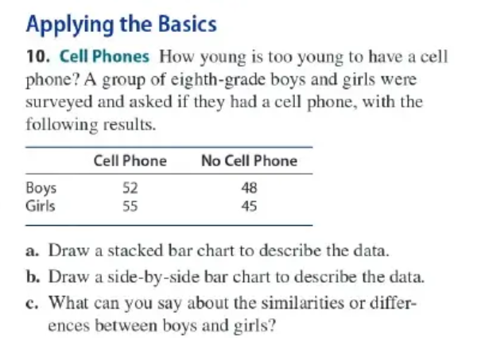
CH03.01_Q10 |  |  |  |  |  | Cell Phone | No Cell Phone |  |  | c.
 |  |  |  |  | Boys | 52 | 48 |  |  | 男女中,相同的都是有手機的多於沒手機的
 |  |  |  |  | Girls | 55 | 45 |  |  | 不同的的是,女生有手機的略大於男生有手機的

 |  |  |  |  | a.8年級生有手機的人比沒手機的略多 |  |  |  |  | b.男女比中,女生有手機的略大於男生有手機的
堆疊圖
長條圖

CH03.02_Q25
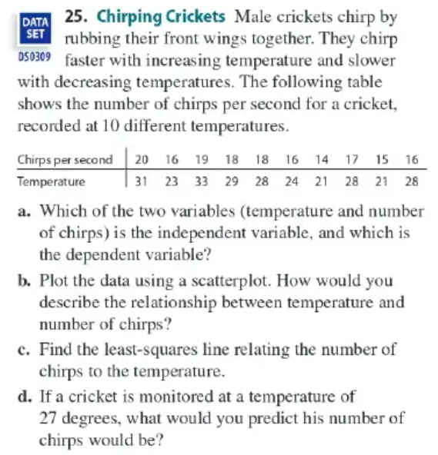
 |  |  |  |  |  |  |  | a. dependent variable : temp |  |  |  |  | c.
 |  |  |  | Temp. | Chirps | XY |  | independent variable : chirps
 |  |  |  | 31 | 20 | 620 |  | b.
 |  |  |  | 23 | 16 | 368
 |  |  |  | 33 | 19 | 627
 |  |  |  | 29 | 18 | 522
 |  |  |  | 28 | 18 | 504 |  |  |  |  |  |  | Sxy= | 6.9555555556 | r= | 0.9062988846
 |  |  |  | 24 | 16 | 384 |  |  |  |  |  |  | b= | 2.026 | a= | -7.638
 |  |  |  | 21 | 14 | 294 |  |  |  |  |  |  | 4495.4 |  | least-sqr line | -7.638=y-2.026x
 |  |  |  | 28 | 17 | 476
 |  |  |  | 21 | 15 | 315
 |  |  |  | 28 | 16 | 448
 |  |  |  | 266 | 169 | 4558 |  |  |  |  |  |  | d. | -7.638=27-2.026x |  | x= | 31
 |  |  |  | 26.6 | 16.9
 |  |  |  | 4.1419265512 | 1.8529256146

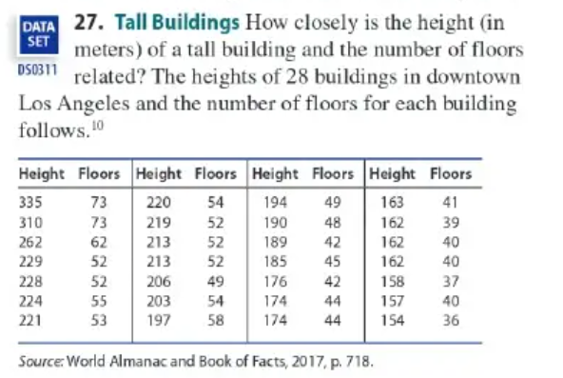
CH03.02_Q27
 |  |  |  |  |  | Height | Floors | XY |  |  | a. dependent variable : Height
 |  |  |  |  |  | 335 | 73 | 24455 |  |  | independent variable : Floors
 |  |  |  |  |  | 310 | 73 | 22630
 |  |  |  |  |  | 262 | 62 | 16244 |  |  | b.
 |  |  |  |  |  | 229 | 52 | 11908
 |  |  |  |  |  | 228 | 52 | 11856
 |  |  |  |  |  | 224 | 55 | 12320
 |  |  |  |  |  | 221 | 53 | 11713
 |  |  |  |  |  | 220 | 54 | 11880
 |  |  |  |  |  | 219 | 52 | 11388 |  |  | Sxy= | 396.8
 |  |  |  |  |  | 213 | 52 | 11076
 |  |  |  |  |  | 213 | 52 | 11076 |  | 279537.14286
 |  |  |  |  |  | 206 | 49 | 10094
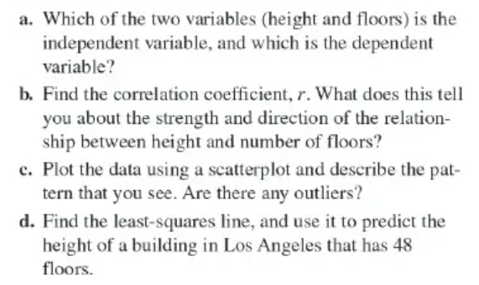
 |  |  |  |  |  | 203 | 54 | 10962
 |  |  |  |  |  | 197 | 58 | 11426
 |  |  |  |  |  | 194 | 49 | 9506
 |  |  |  |  |  | 190 | 48 | 9120 |  |  | r= | 95.7%
 |  |  |  |  |  | 189 | 42 | 7938 |  |  |  | 正相關
 |  |  |  |  |  | 185 | 45 | 8325
 |  |  |  |  |  | 176 | 42 | 7392
 |  |  |  |  |  | 174 | 44 | 7656
 |  |  |  |  |  | 174 | 44 | 7656
 |  |  |  |  |  | 163 | 41 | 6683
 |  |  |  |  |  | 162 | 39 | 6318
 |  |  |  |  |  | 162 | 40 | 6480
 |  |  |  |  |  | 162 | 40 | 6480
 |  |  |  |  |  | 158 | 37 | 5846
 |  |  |  |  |  | 157 | 40 | 6280
 |  |  |  |  |  | 154 | 36 | 5544
 |  |  |  |  |  | 5680 | 1378 | 290252 |  |  | d. | b= | 4.4044864643
 |  |  |  |  |  | 202.85714286 | 49.214285714 |  |  |  |  | a= | -13.90651242
 |  |  |  |  |  | 43.705846957 | 9.4921298506 | 414.9 |  |  | -13.91=y-4.4*48
 |  |  |  |  |  |  |  |  |  |  | y= | 197

CH04.01_Q24

 |  |  |  |  |  |  |  |  | Fo , To, Io, So
 |  |  |  |  |  | Fo , To, Io |  |  | Fo , To, Io, Sx
 |  |  |  |  |  |  |  |  | Fo , To, Ix, So
 |  |  | Fo , To |  |  | Fo , To, Ix |  |  | Fo , To, Ix, Sx
 |  |  |  |  |  |  |  |  | Fo , Tx , Io, So
 | Fo |  |  |  |  | Fo , Tx , Io |  |  | Fo , Tx , Io, Sx
 |  |  | Fo , Tx |  |  |  |  |  | Fo , Tx , Ix, So
 |  |  |  |  |  | Fo , Tx , Ix |  |  | Fo , Tx , Ix, Sx

 |  |  | Fx , To |  |  | Fx , To, Io |  |  | Fx , To, Io, So
 | Fx |  |  |  |  |  |  |  | Fx , To, Io, Sx
 |  |  |  |  |  | Fx , To, Ix |  |  | Fx , To, Ix, So
 |  |  | Fx , Tx |  |  |  |  |  | Fx , To, Ix, Sx
 |  |  |  |  |  | Fx , Tx, Io |  |  | Fx , Tx, Io, So
 |  |  |  |  |  |  |  |  | Fx , Tx, Io, Sx
 |  |  |  |  |  | Fx , Tx, Ix |  |  | Fx , Tx, Ix, So
 |  |  |  |  |  |  |  |  | Fx , Tx, Ix, Sx

CH04.01_Q27

性別 | Blonde | Brown | Black | Red | other
Male | M Blonde | M Brown | M Black | M Red | M other
Female | F Blonde | F Brown | F Black | F Red | F other

CH04.02_Q21

 |  |  |  |  |  | 咖 | 0.05 |  | a.0.4
 |  |  |  |  |  | 黃 | 0.05 |  | b. 0.05*3*4=0.6
 |  |  |  |  |  | 藍 | 0.05
 |  |  |  |  |  | 橘 | 0.05
 |  |  |  |  |  | 紅 | 0.05
 |  |  |  |  |  | 黃 | 0.05
 |  |  |  |  |  | 藍 | 0.05
 |  |  |  |  |  | 橘 | 0.05
 |  |  |  |  |  | 紅 | 0.05
 |  |  |  |  |  | 咖 | 0.05
 |  |  |  |  |  | 藍 | 0.05
 |  |  |  |  |  | 橘 | 0.05
 |  |  |  |  |  | 紅 | 0.05
 |  |  |  |  |  | 咖 | 0.05
 |  |  |  |  |  | 黃 | 0.05
 |  |  |  |  |  | 橘 | 0.05
 |  |  |  |  |  | 紅 | 0.05
 |  |  |  |  |  | 咖 | 0.05
 |  |  |  |  |  | 黃 | 0.05
 |  |  |  |  |  | 藍 | 0.05
CH04.02_Q29
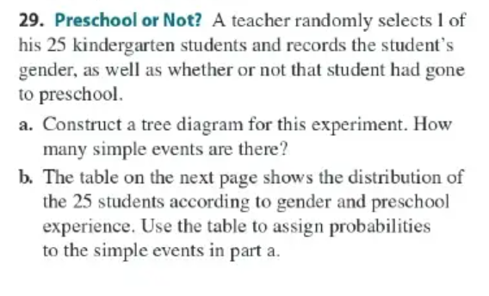
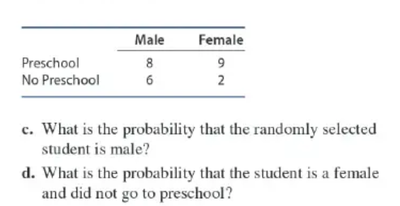

a. |  |  |  |  |  | b.
 |  |  |  |  |  | 性別 | Male | Female
 |  |  | M , Preschool |  |  | Preschool | 57% | 82%
 |  |  |  |  |  | No Preschool | 43% | 18%
 | Male
 |  |  | M , No Preschool

 |  |  |  |  |  | c. | 0.56
 |  |  | F , Preschool
 | Female
 |  |  |  |  |  | d. | 0.08
 |  |  | F , No Preschool

